F2
TAO | GEOcanonico | GEOvar
0.25 | 305110 | 411401.64
0.5 | 72216.56 | 161793.32
0.75 | 24637.6 | 48358.44
1 | 12108.2 | 25807.6
1.25 | 16316.04 | 11923.6
1.5 | 18462.6 | 10836.8
1.75 | 33343.96 | 9623.64
2 | 81082.56 | 14209.52
2.25 | 196257.88 | 23142.08
2.5 | 423379.84 | 31467.28
2.75 | 670413.64 | 60770.84
3 | 2514838.04 | 92282.8

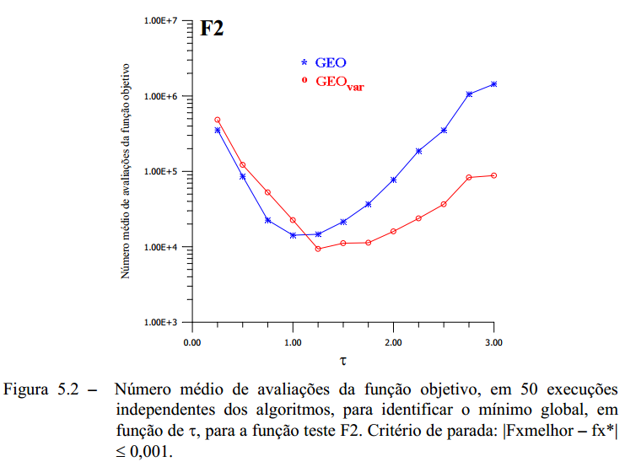

 | ===> TAO: 2.75 | GEOcan / GEOvar

F3
TAO | GEOcanonico | GEOvar
0.25 | 595749 | 1068557.6
0.5 | 11471.9 | 37580.4
0.75 | 2960.1 | 4085.4
1 | 1762.2 | 1436.6
1.25 | 1085.7 | 609.4
1.5 | 937.2 | 446.6
1.75 | 1210 | 338.8
2 | 1322.2 | 272.8
2.25 | 704 | 271.7
2.5 | 1819.4 | 237.6
2.75 | 789.8 | 218.9
3 | 5799.2 | 206.8
3.5 | 45871.1 | 196.9
4 | 73810 | 184.8
4.5 | 159031.4 | 173.8
5 | 1608770.9 | 174.9
6
7

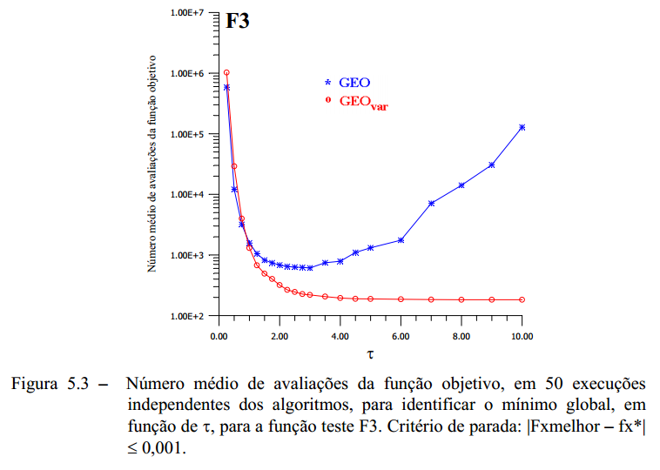
 | GEOcanonico | GEOvar
0.25 | 595749 | 1068557.6
0.5 | 11471.9 | 37580.4
0.75 | 2960.1 | 4085.4
1 | 1762.2 | 1436.6
1.25 | 1085.7 | 609.4
1.5 | 937.2 | 446.6
1.75 | 1210 | 338.8
2 | 1322.2 | 272.8
2.25 | 704 | 271.7
2.5 | 1819.4 | 237.6
2.75 | 789.8 | 218.9
3 | 5799.2 | 206.8
3.5 | 45871.1 | 196.9
4 | 73810 | 184.8
4.5 | 159031.4 | 173.8
5 | 1608770.9 | 174.9
6
7

F5
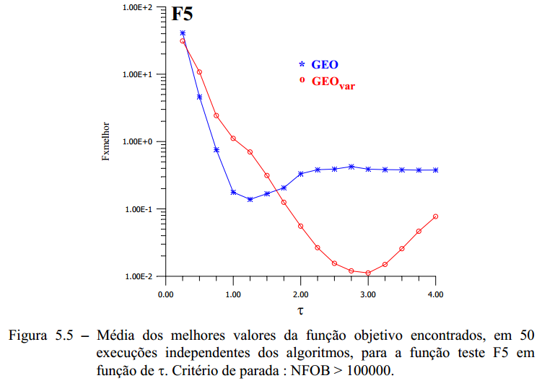
TAO | GEOcanonico | GEOvar
0.25 | 37.5407606 | 35.75665589
0.5 | 5.69433824 | 10.93886741
0.75 | 0.75651021 | 2.58186517
1 | 0.16189116 | 1.09715297
1.25 | 0.13967503 | 0.68546335
1.5 | 0.16756184 | 0.32572978
1.75 | 0.2570292 | 0.10496913
2 | 0.23626234 | 0.05012735
2.25 | 0.33069767 | 0.02367274
2.5 | 0.361769 | 0.0169677
2.75 | 0.36245071 | 0.01538547
3 | 0.32002915 | 0.01641048
3.25 | 0.38619881 | 0.01729707
3.5 | 0.33373791 | 0.0241401
3.75 | 0.37056651 | 0.04899108
4 | 0.33816707 | 0.05005666

F2_melhorTAO
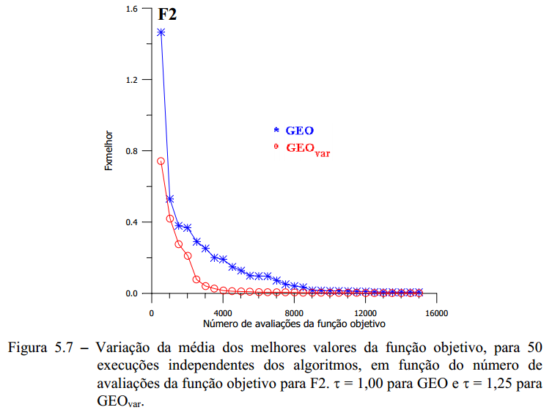
NFOB | GEOcanonico | GEOvar
500 | 0.872014615 | 0.781793281
1000 | 0.707638000 | 0.314164641
1500 | 0.506633550 | 0.227418459
2000 | 0.394601905 | 0.157684787
2500 | 0.326257012 | 0.111072484
3000 | 0.317556490 | 0.055361440
3500 | 0.251202221 | 0.044389500
4000 | 0.185516089 | 0.029829930
4500 | 0.155667892 | 0.022767944
5000 | 0.134821994 | 0.017788059
5500 | 0.113308388 | 0.010984822
6000 | 0.088728634 | 0.010642457
6500 | 0.076357256 | 0.010238376
7000 | 0.069529429 | 0.008716443
7500 | 0.045130088 | 0.008709820
8000 | 0.023450099 | 0.007306070
8500 | 0.017291098 | 0.007268388
9000 | 0.016717707 | 0.006918292
9500 | 0.012726655 | 0.006675850
10000 | 0.011767442 | 0.005466970
10500 | 0.009239723 | 0.005159578
11000 | 0.007343051 | 0.003644827
11500 | 0.007082329 | 0.003142338
12000 | 0.006636882 | 0.002335132
12500 | 0.006358736 | 0.002100161
13000 | 0.006354582 | 0.002031881
13500 | 0.005143225 | 0.001997636
14000 | 0.004988435 | 0.001785201
14500 | 0.004968118 | 0.001772748
15000 | 0.004890322 | 0.001712119

F3_melhorTAO
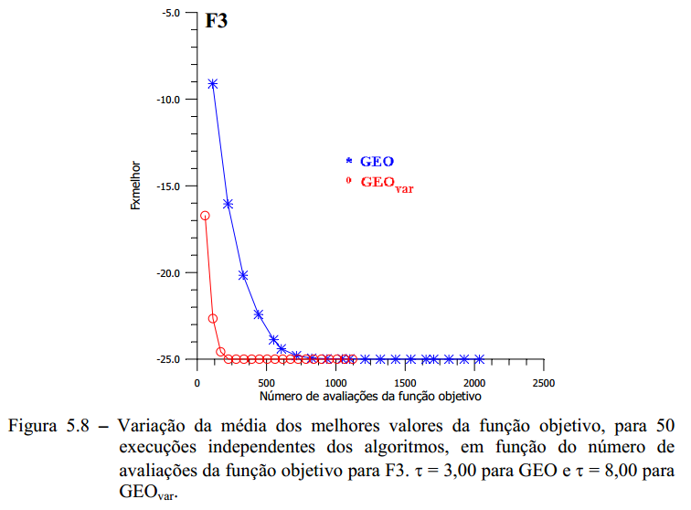
NFOB | GEOcanonico | GEOvar
100 | -8.46 | -23.02
200 | -15.46 | -24.98
300 | -19.74 | -25
400 | -22.32 | -25
500 | -23.9 | -25
600 | -24.32 | -25
700 | -24.76 | -25
800 | -24.96 | -25
900 | -24.96 | -25
1000 | -24.96 | -25
1100 | -24.96 | -25
1200 | -24.96 | -25
1300 | -24.96 | -25
1400 | -24.96 | -25
1500 | -24.96 | -25
1600 | -24.96 | -25
1700 | -24.96 | -25
1800 | -24.96 | -25
1900 | -24.96 | -25
2000 | -24.96 | -25
2100 | -24.96 | -25
2200 | -24.96 | -25

F5_melhorTAO
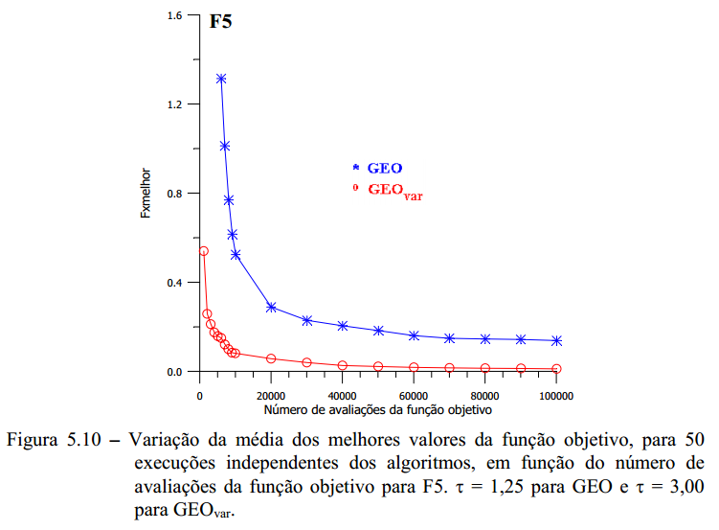
NFOB | GEOcanonico | GEOvar
250 | 239.54446136 | 5.9340770383
500 | 172.39204583 | 1.1305770914
750 | 119.0409717 | 0.70880696832
1000 | 81.542400456 | 0.46054396475
1500 | 45.818353093 | 0.29314824778
2000 | 22.917883729 | 0.24484604978
3000 | 9.0784329258 | 0.22454983641
4000 | 3.2090866208 | 0.20163914705
5000 | 1.67446325 | 0.1803377256
6000 | 1.1858719014 | 0.17760126605
7000 | 0.90740291247 | 0.16267959778
8000 | 0.71555645689 | 0.14934374568
9000 | 0.56521063204 | 0.14251407234
10000 | 0.45579696996 | 0.12148856065
15000 | 0.32504736973 | 0.09149174326
20000 | 0.29576474896 | 0.077609659417
25000 | 0.27375434183 | 0.054841349208
30000 | 0.23629553743 | 0.043580849732
40000 | 0.19500115465 | 0.030030895406
50000 | 0.17598691908 | 0.026410523032
60000 | 0.16516547942 | 0.020430455725
70000 | 0.16236841237 | 0.0171603958
80000 | 0.14882435617 | 0.01700815243
90000 | 0.14534208674 | 0.013623567322
100000 | 0.14304185583 | 0.013114574218

